новое оборудование
 | список оборудования
 | наименование | кол-во | фото | Цена за комплект со столом и мотором /руб. | Преимущества | сумма/руб.
1 | швейная машина JACK A2-CZJ Одноигольная прямострочная машина челночного стежка с нижним транспортером и плоской платформой для лёгких, средних и умеренно тяжёлых материалов. Тип иглы DВх1 | 1 | 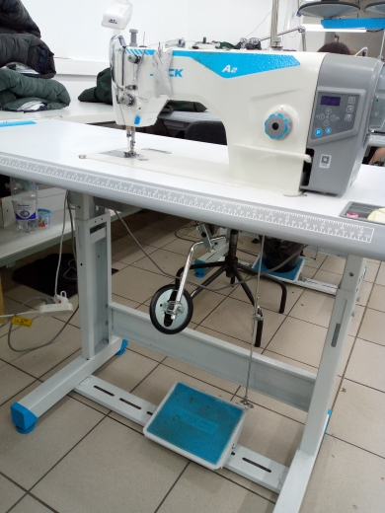 | 29000 | Автоматические функции обрезки нити и позиционер иглы. Встроенный серводвигатель и блок управления в голову машины. Низкое потребление электричества. Высокая производительность. LED подсветка. | 29000
2 | швейная машина JACK A2-CZJ Одноигольная прямострочная машина челночного стежка с нижним транспортером и плоской платформой для лёгких, средних и умеренно тяжёлых материалов. Тип иглы DВх1 | 1 | 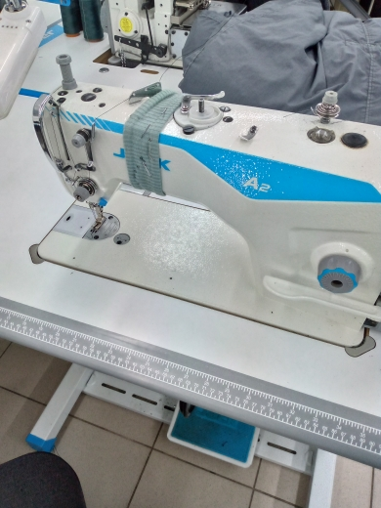 | 29000 | Автоматические функции обрезки нити и позиционер иглы. Встроенный серводвигатель и блок управления в голову машины. Низкое потребление электричества. Высокая производительность. LED подсветка. | 29000
3 | швейная машина JACK A2-CZJ Одноигольная прямострочная машина челночного стежка с нижним транспортером и плоской платформой для лёгких, средних и умеренно тяжёлых материалов. Тип иглы DВх1 | 1 | 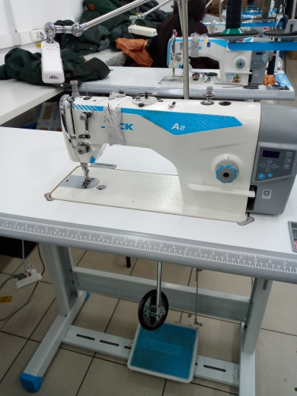 | 29000 | Автоматические функции обрезки нити и позиционер иглы. Встроенный серводвигатель и блок управления в голову машины. Низкое потребление электричества. Высокая производительность. LED подсветка. | 29000
4 | швейная машина JACK A2-CZJ Одноигольная прямострочная машина челночного стежка с нижним транспортером и плоской платформой для лёгких, средних и умеренно тяжёлых материалов. Тип иглы DВх1 | 1 | 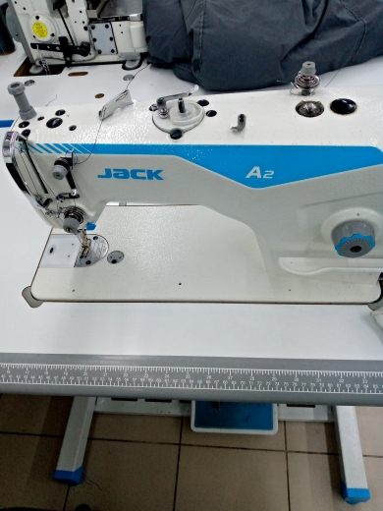 | 29000 | Автоматические функции обрезки нити и позиционер иглы. Встроенный серводвигатель и блок управления в голову машины. Низкое потребление электричества. Высокая производительность. LED подсветка. | 29000
5 | швейная машина JACK A2CHQ(Z) Одноигольная прямострочная машина челночного стежка с нижним транспортером и плоской платформой для средних и умеренно тяжёлых материалов. Тип иглы DPх5 | 1 |  | 29000 | Автоматические функции обрезки нити и позиционер иглы. Встроенный серводвигатель и блок управления в голову машины. Низкое потребление электричества. Высокая производительность. LED подсветка. | 29000
6 | швейная машина JACK A2-CHQ(Z) Одноигольная прямострочная машина челночного стежка с нижним транспортером и плоской платформой для средних и умеренно тяжёлых материалов. Тип иглы DPх5 | 1 |  | 29000 | Автоматические функции обрезки нити и позиционер иглы. Встроенный серводвигатель и блок управления в голову машины. Низкое потребление электричества. Высокая производительность. LED подсветка. | 29000
7 | швейная машина JACK A3-C(Q) Одноигольная прямострочная машина челночного стежка с нижним транспортером и плоской платформой для средних и умеренно тяжёлых материалов. Тип иглы: DBх1. | 1 | 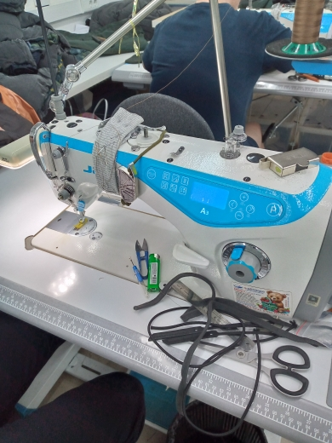 | 35000 | Автоматическая обрезка нити Позиционирование иглы Скорость шитья: 5000 об/мин Длина стежка: 5 мм Подъем лапки: 5 - 13,6 мм Рекомендуемые иглы: Groz-Beckert (Германия) | 35000
8 | швейная машина JACK A3-C(Q) Одноигольная прямострочная машина челночного стежка с нижним транспортером и плоской платформой для средних и умеренно тяжёлых материалов. Тип иглы: DBх1. | 1 |  | 35000 | Автоматическая обрезка нити Позиционирование иглы Скорость шитья: 5000 об/мин Длина стежка: 5 мм Подъем лапки: 5 - 13,6 мм Рекомендуемые иглы: Groz-Beckert (Германия) | 35000
9 | одноигольная машина JACK -2060G с двойным продвижением ткани (нижний транспортёр, шагающая лапка). Имеет увеличенное подрукавное пространство (335х150 мм) Применяется для тяжёлых тканей. Тип иглы DPх17 | 1 | 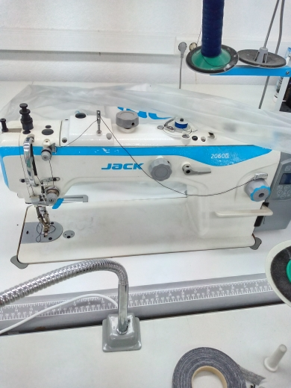 | 79000 | Автоматическая обрезка нити Позиционирование иглы Рекомендуемые иглы: Groz-Beckert (Германия) | 79000
10 | швейная машина JACK A2-CZJ Одноигольная прямострочная машина челночного стежка с нижним транспортером и плоской платформой для лёгких, средних и умеренно тяжёлых материалов. Тип иглы DВх1 | 1 | 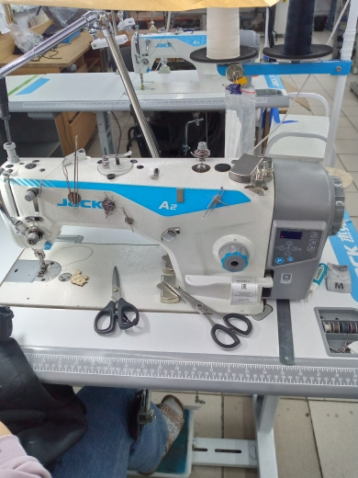 | 29000 | Автоматические функции обрезки нити и позиционер иглы. Встроенный серводвигатель и блок управления в голову машины. Низкое потребление электричества. Высокая производительность. LED подсветка. | 29000
11 | швейная машина JACK A2-CZJ Одноигольная прямострочная машина челночного стежка с нижним транспортером и плоской платформой для лёгких, средних и умеренно тяжёлых материалов. Тип иглы DВх1 | 1 | 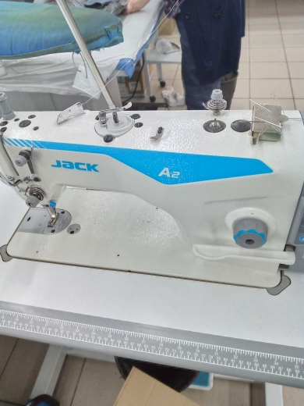 | 29000 | Автоматические функции обрезки нити и позиционер иглы. Встроенный серводвигатель и блок управления в голову машины. Низкое потребление электричества. Высокая производительность. LED подсветка. | 29000
12 | швейная машина JACK A2-CZJ Одноигольная прямострочная машина челночного стежка с нижним транспортером и плоской платформой для лёгких, средних и умеренно тяжёлых материалов. Тип иглы DВх1 | 1 | 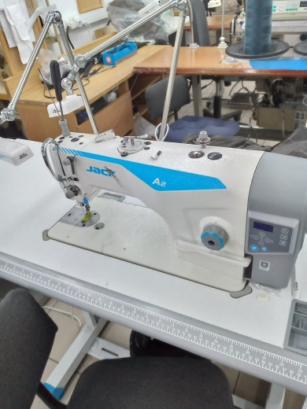 | 29000 | Автоматические функции обрезки нити и позиционер иглы. Встроенный серводвигатель и блок управления в голову машины. Низкое потребление электричества. Высокая производительность. LED подсветка. | 29000
13 | швейная машина JACK A2-CZJ Одноигольная прямострочная машина челночного стежка с нижним транспортером и плоской платформой для лёгких, средних и умеренно тяжёлых материалов. Тип иглы DВх1 | 1 | 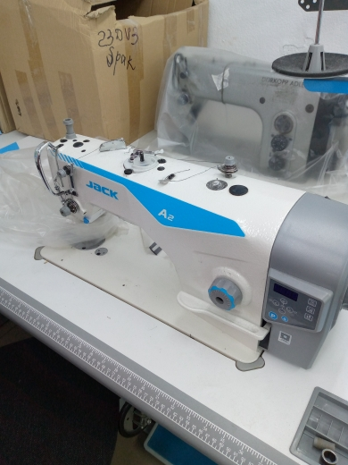 | 29000 | Автоматические функции обрезки нити и позиционер иглы. Встроенный серводвигатель и блок управления в голову машины. Низкое потребление электричества. Высокая производительность. LED подсветка. | 29000
14 | Краеобметочная четырехниточная машина (оверлок) JACK JK-E3-4-M2-24 предназначена для работы с легкими и средними тканями. | 2 | 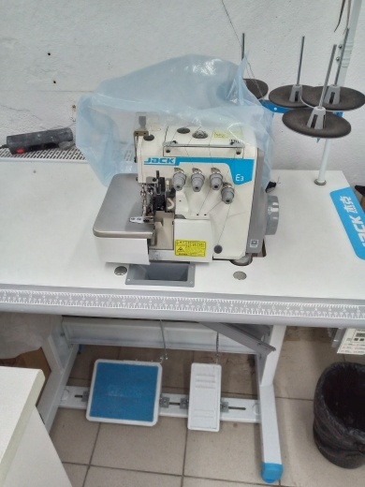 | 38000 | Автоматическая система смазки. Встроенный в голову серводвигатель, с плавной регулировкой скорости LED подсветка рабочей зоны, минимизирующая усталость зрения. Экономия электроэнергии Улучшенная система маслоснабжения с оптимизированным полным закрытым механизмом, улучшающим состояние игловодителя Низкий уровень шума Высокая производительность | 76000
15 | Промышленная швейная машина Jack W4-D-01GB (5,6 мм) (F/H) 3-игольная 5-ниточная плоскошовная (распошивальная) машина цепного стежка с плоской платформой, верхним и нижним застилом, с встроенным серводвигателем с прямым приводом с позиционером и плавной регулировкой скорости . | 1 | 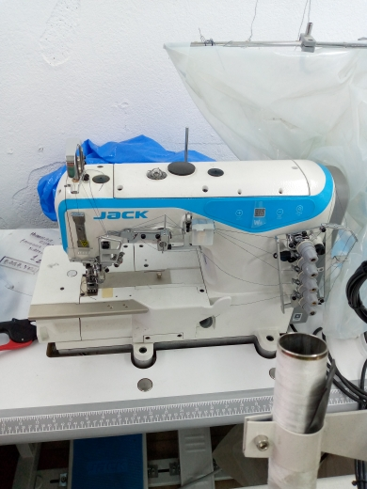 | 50000 | Применение: пошив изделий из среднего по толщине трикотажа Преимущества: • Возможность отключения верхнего застила • Дифференциальная подача • Автоматическая система смазки • Энергоэффективный серводвигатель с прямым приводом обеспечивает высокую производительность, низкий уровень шума и вибрации • Расстояние между иглами регулируется путем замены комплекта | 50000
 | итого | 16 |  | 527000 |  | 565000

 | прямострочек | 12
 | распошивалка | 1
 | оверлок 4х нитка | 2
 | машина с двойным продвижением | 1

утюги, межстолье, старое оборуд
 | список оборудования
 | наименование | кол-во | фото | Цена за комплект со столом и мотором /руб. | Преимущества | сумма/руб.
1 | швейная машина JUKI DDL-555ON Одноигольная прямострочная машина челночного стежка с нижним транспортером и плоской платформой для лёгких, средних тканей Тип иглы DВх1 | 1 | 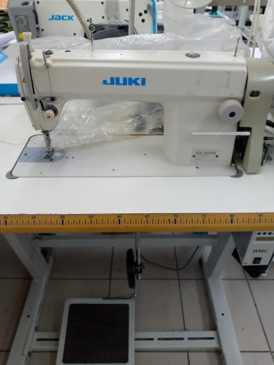 | 45000 | 1-игольная машина челночного стежка на легкие-средние ткани, (можно настроить и на средне-тяжелые), настоящее качество (сейчас Juki собирают в Китае).Механизм натяжения нити, двигатель нити, линии движения нити и челнок были усовершенствованы для повышения восприимчивости к изменению материала и для обеспечения неизменно высокого качества строчки. | 45000
2 | швейная машина DURKOPP Одноигольная прямострочная машина челночного стежка с нижним транспортером и плоской платформой для лёгких, средних и умеренно тяжёлых материалов. Тип иглы DВх1 | 2 | 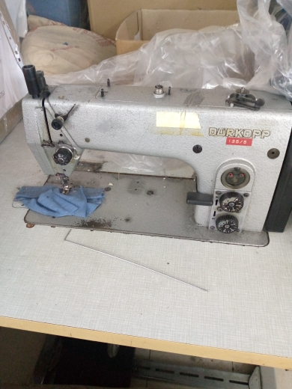 | 35000 | Прямострочная промышленная швейная машина DURKOPP ADLER 271-140342 одноигольная, челночного стежка с нижним реечным транспортом материала.-140342-01 Durkopp Adler предназначена для шитья легких и средних тканей. | 70000
3 | МЕЖСТОЛЬЕ швейное | 1 | 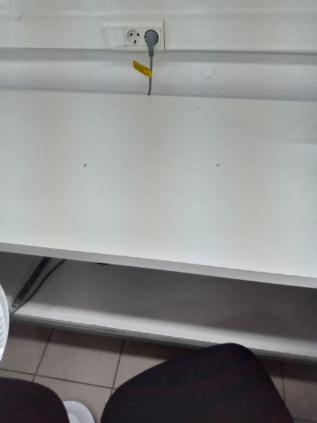 |  | межстолье длинна 7000, ширина 600мм 7000 цена за метр/п | 49000
4 | швейная машина DURKOPP Одноигольная прямострочная машина челночного стежка с нижним транспортером и плоской платформой для тяжёлых материалов. | 1 | 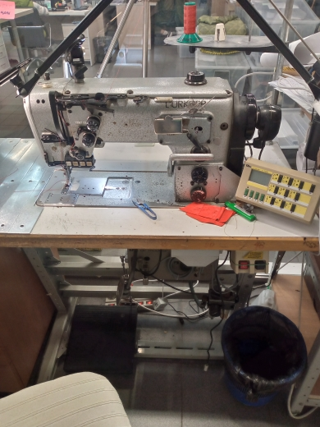 | 65000 | Машина для тяжелых и сверх тяжелых тканей.Предназначена для стачивания и отстрочки .Скорость 800 оборотов. Тип иглы - 328 LL №180-250. | 65000
5 | швейная машина JUKI DDL-555ON Одноигольная прямострочная машина челночного стежка с нижним транспортером и плоской платформой для лёгких, средних тканей Тип иглы DВх1 | 1 | 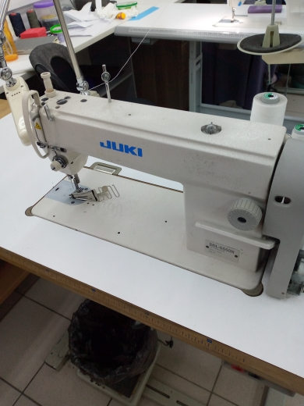 | 50000 | 1-игольная машина челночного стежка на легкие-средние ткани, (можно настроить и на средне-тяжелые), настоящее качество (сейчас Juki собирают в Китае).Механизм натяжения нити, двигатель нити, линии движения нити и челнок были усовершенствованы для повышения восприимчивости к изменению материала и для обеспечения неизменно высокого качества строчки. | 50000
6 | гладильный стол консольный (1200х400мм)JT-TDZ-QIII | 1 | 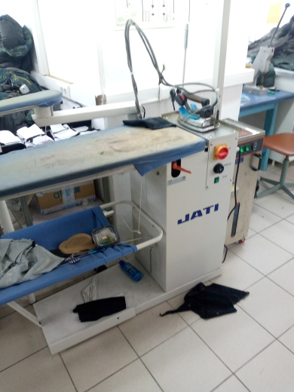 | 50000 | Напряжение 220V. Мощность нагревательного элемента рабочей поверхности 1000 Вт Температура рабочей поверхности 110 С Мощность вентилятора 350 Вт Размер рабочей поверхности 1200х400 мм Мощность двигателя 550 Вт | 50000
7 | ГЛАДИЛЬНЫЙ СТОЛ JATI JT TDZ-8215B (820х1520мм) | 1 | 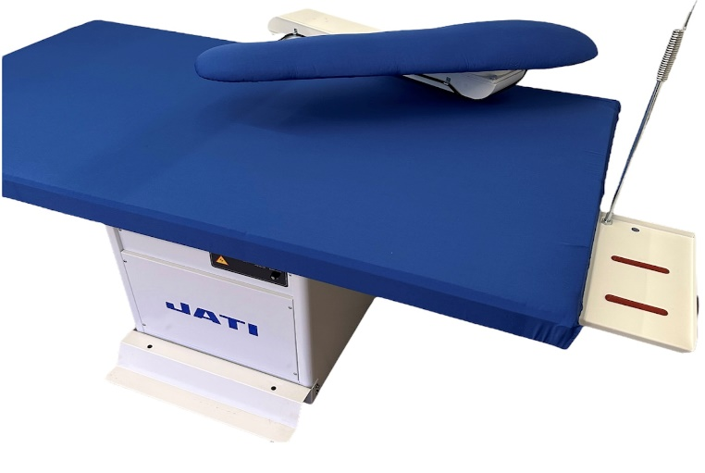 | 55000 | Напряжение 220V. Мощность нагревательного элемента рабочей поверхности 1000 Вт Температура рабочей поверхности 110 С Мощность вентилятора 350 Вт Размер рабочей поверхности х400 мм Мощность двигателя 550 Вт | 55000
8 | гладильный стол консольный (1200х400мм)SILTER SUPER MINI 2035 с парогениратором | 1 | 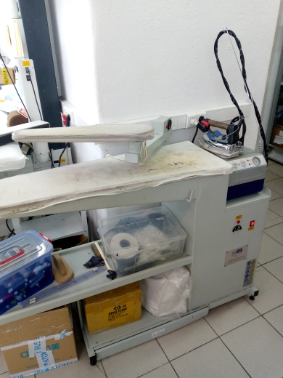 | 70000 | Гладильная доска Silter Super mini 2135А 1200*400 с парогенератором. Запатентованная система регулировки по высоте (с точностью до сантиметра), можно гладить даже сидя! Встроенный парогенератор с утюгом вырабатывает непрерывный сухой пар в течение 4,5 часов, нагревается в течение 8 минут!Мощность вентилятора 350 Вт Размер рабочей поверхности 1200х400 мм Мощность двигателя 550 Вт | 70000
 | итого | 9 |  | 370000 |  | 454000

